表紙
滋賀県前立腺がん

地域連携クリニカルパス
（地域連携診療計画書）
【医療者用】



画：北川久夫
画：北川久夫

滋賀県がん診療連携協議会地域連携部会
令和６年（2024年）4月1日 第2.00版

記載例
計画策定病院の医師がご記入ください
計画策定病院の医師がご記入ください
計画策定病院の医師がご記入ください
計画策定病院の医師がご記入ください
前立腺全摘出術後 | 放射線治療後

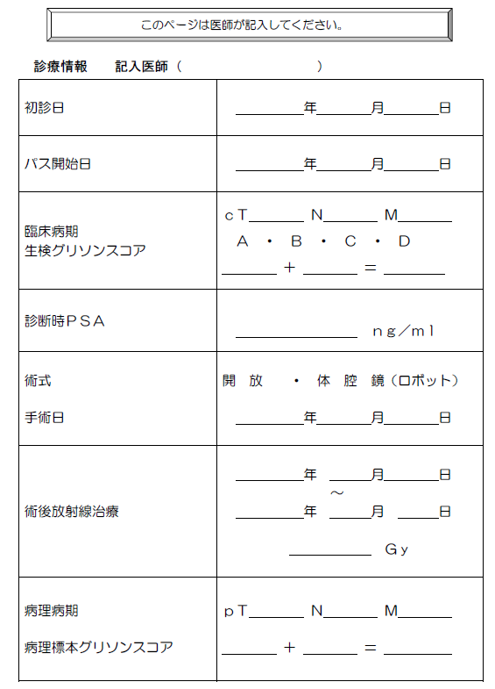
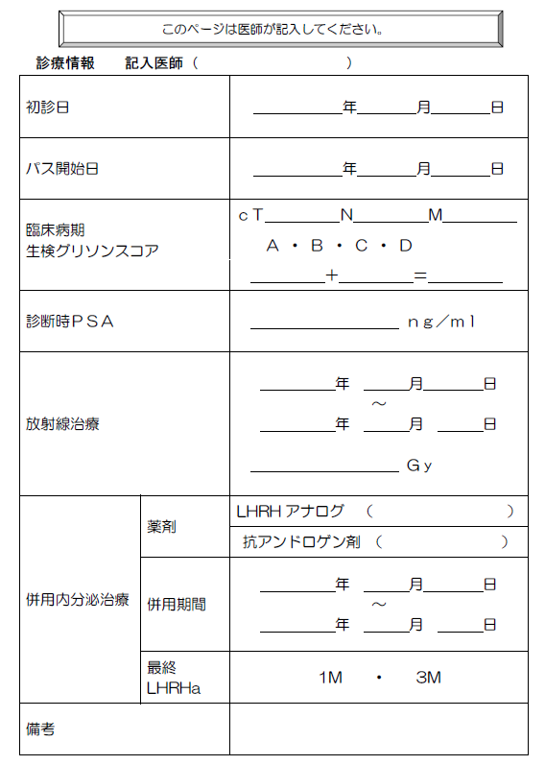
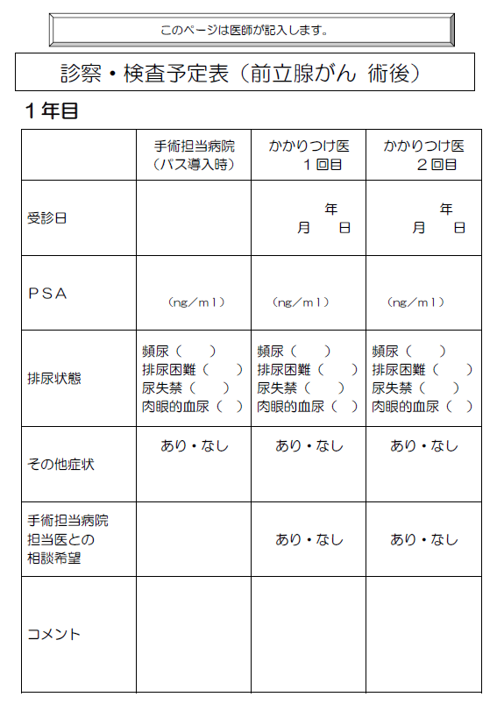
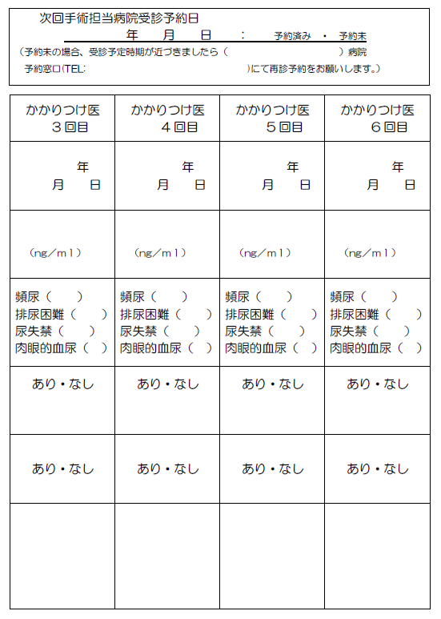
計画策定病院の医師がご記入ください
連携医療機関の医師がご記入ください

連携医療機関の医師がご記入ください

受診報告書兼ﾊﾞﾘｱﾝｽｼｰﾄ
前立腺がん
がん治療連携指導報告書兼ﾊﾞﾘｱﾝｽｼｰﾄ |  |  |  |  |  |  |  |  | 診療報告
 | 下記に該当する項目なし |  |  |  |  |  |  |  | バリアンス
患者氏名 |  |  |  |  |  |  |  |  | 性別 |  | 男
生年月日 |  |  |  |  | 西暦（ |  | ）年 （ |  | ）月 （ |  | ）日
受診時期（退院後） |  | （ |  | ）年 （ |  | ） ヶ月目 |  | 受診日
医療機関／担当医 |  |  |  |  |  |  |  |  |  | 担当医
要因区分 |  | バリアンス内容 |  |  |  |  |  |  |  |  | 特記事項
1.患者身体の異常
 |  | □ | PSA値が下記の値を越えた時（治療法により値が異なります）
 |  |  | ・手術後の値：0.2 ng/ml
 |  |  | ・放射線治療後の値：2.0 ng/ml
 |  |  | （再受診なしでホルモン治療の追加を行わないでください）
 |  | □ | 肉眼的血尿の持続
 |  | □ | 排尿困難あり残尿が100mlを超えたとき
 |  | □ | その他病状になにか大きな変化があった場合

2.患者・家族の理解
 |  | □ | ①受診日を忘れていた・間違えた
 |  | □ | ②パスの内容が理解されていない
 |  | □ | ③その他

3.交通 医療制度
 |  | □ | ①通院することが困難になった（交通手段、遠方のため、など）
 |  | □ | ②医療費の負担ができない
 |  | □ | ③その他

４.その他
 |  | □ | ①患者・家族都合で予定日に受診できず
 |  | □ | ②転居
 |  | □ | ③その他

 | 計画策定病院（手術等担当医師）への連絡事項

